상품제안서
리얼메모패드 (주문제작형) | 상품코드: S05359

 |  |  |  |  |  |  | 02-713-8555 | www.synergygift.co.kr
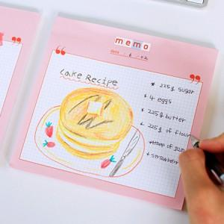

【상세/제작정보】 | 큼지막한 사이즈와 넉넉한 매수

【인쇄/포장옵션】 | 풀칼라 / OPP(비닐)

【공급단가】 | 수량 | 1,000~ | 2,000~ | 3,000~ | 5,000~ | 10,000~
*VAT별도 | 50매 | 940원 | 870원 | 780원 | 720원 | 660원
 | 100매 | 1,750원 | 1,680원 | 1,560원 | 1,430원 | 1,320원

【상품 URL】 | https://www.synergygift.co.kr:443/src/goods_detail.php?gdno=5576

